Product Backlog
Fecha inicio construcción: |  | 2013-09-09
Fecha fin construcción: |  | 2013-10-25

Taskboard
Sprint | Ptos | Por hacer | Haciendo | Verificado | Hecho | Sprint Goal
1 | 2 | Como inversionista, yo puedo crear uno o más portafolios de inversión |  |  |  | El inversionista podra realizar órdenes de compra, depositos y retiros de capital | Impedimentos | 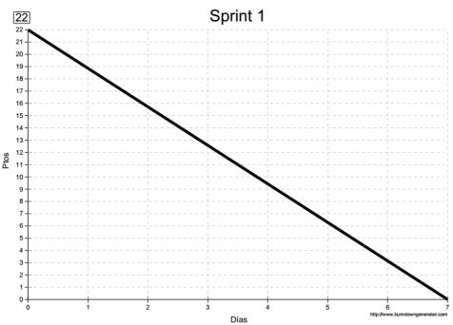
 | 3 | Como inversionista, yo puedo listar los portafolios de inversión que he creado
 | 6 | Como inversionista, yo puedo colocar una orden de compra de acciones
 | 2 | Como inversionista, yo puedo listar las órdenes de compra que he colocado
 | 2 | Como inversionista, yo puedo adicionar capital a mi portafolio de inversión
 | 3 | Como inversionista, yo puedo listar los depositos de capital que he realizado a un portafolio
 | 2 | Como inversionista, yo puedo retirar capital de mi portafolio de inversión
 | 2 | Como inversionista, yo puedo listar los retiros de capital que he realizado a un portafolio
 | Total ptos | 22
 | Total días | 7
 | Fecha inicio | 2013-09-09
 | Fecha fin | 2013-09-15

2 | 8 | Como inversionista, yo puedo colocar una orden de venta |  |  |  | El inversionista podrá realizar órdenes de venta y repos | Impedimentos | 
 | 4 | Como inversionista, yo puedo listar las órdenes de venta que he colocado
 | 10 | Como inversionista, yo puedo realizar prestamos de capital respaldados con acciones (Repos)
 | 1 | Como inversionista, yo puedo listar los prestamos de capital que he realizado
 | Total ptos | 23
 | Total dias | 8
 | Fecha inicio | 2013-09-16
 | Fecha fin | 2013-09-23

3 | 2 | Como inversionista, yo puedo cambiarle el nombre a un portafolio en cualquier momento |  |  |  | El inversionista podrá modificar la información de sus transacciones, generar los dividentos y el balance general | Impedimentos | 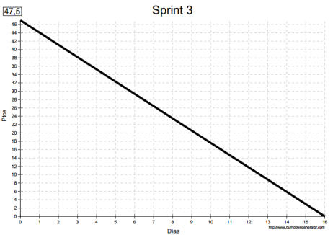
 | 3 | Como inversionista, yo puedo modificar los valores de una orden de compra
 | 2 | Como inversionista, yo puedo modificar los valores de una orden de venta
 | 1 | Como inversionista, yo puedo modificar el valor de un deposito de capital que hice previamente
 | 1 | Como inversionista, yo puedo modificar el valor de un retiro de capital que hice previamente
 | 4 | Como inversionista, yo puedo pagar los prestamos de capital que he realizado
 | 3 | Como inversionista, yo puedo generar los dividendos de mi portafolio de inversión
 | 1.5 | Como inversionista, yo puedo consultar los dividendos de mi portafolio de inversión
 | 30 | Como inversionista, yo puedo obtener el balance en tiempo real de mi portafolio de inversión
 | Total ptos | 47.5
 | Total dias | 16
 | Fecha inicio | 2013-09-24
 | Fecha fin | 2013-10-09

4 | 3 | Como inversionista, yo puedo eliminar un portafolio de inversión en cualquier momento |  |  |  | El inversionista podrá eliminar transacciones realizadas | Impedimentos | 
 | 1 | Como inversionista, yo puedo eliminar una órden de compra que coloqué en cualquier momento
 | 2 | Como inversionista, yo puedo eliminar una órden de venta que coloqué en cualquier momento
 | 2 | Como inversionista, yo puedo eliminar un deposito de capital que hice previamente
 | 2 | Como inversionista, yo puedo eliminar un retiro de capital que hice previamente
 | 1 | Como inversionista, yo puedo eliminar un prestamo de capital que hice previamente
 | 2 | Como inversionista, yo puedo eliminar un dividendo que generé previamente en mi portafolio
 | Total ptos | 13
 | Total dias | 4
 | Fecha inicio | 2013-10-10
 | Fecha fin | 2013-10-13

5 | 20 | Como inversionista, yo puedo cambiar de dispositivo móvil, y seguir manejando mis portafolios |  |  |  | El inversionista podrá sincronizar su portafolio en la nube | Impedimentos | 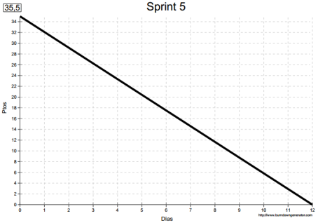
 | 4 | Como administrador, yo puedo gestionar los comisionistas del sistema
 | 4 | Como administrador, yo puedo gestionar las divisas del sistema
 | 5 | Como administrador, yo puedo gestionar las acciones del sistema
 | 2.5 | Como administrador, yo puedo gestionar los medios de pago del sistema
 | Total ptos | 35.5
 | Total dias | 12
 | Fecha inicio | 2013-10-14
 | Fecha fin | 2013-10-25

